メーカー基本情報一覧画面
画面ID |  |  |  | 画面名 |  |  |  |  | 概要（業務目的）
makerlist |  |  |  | メーカー情報一覧画面 |  |  |  |  | メーカー情報一覧を表示、メーカー番号で検索ができる。

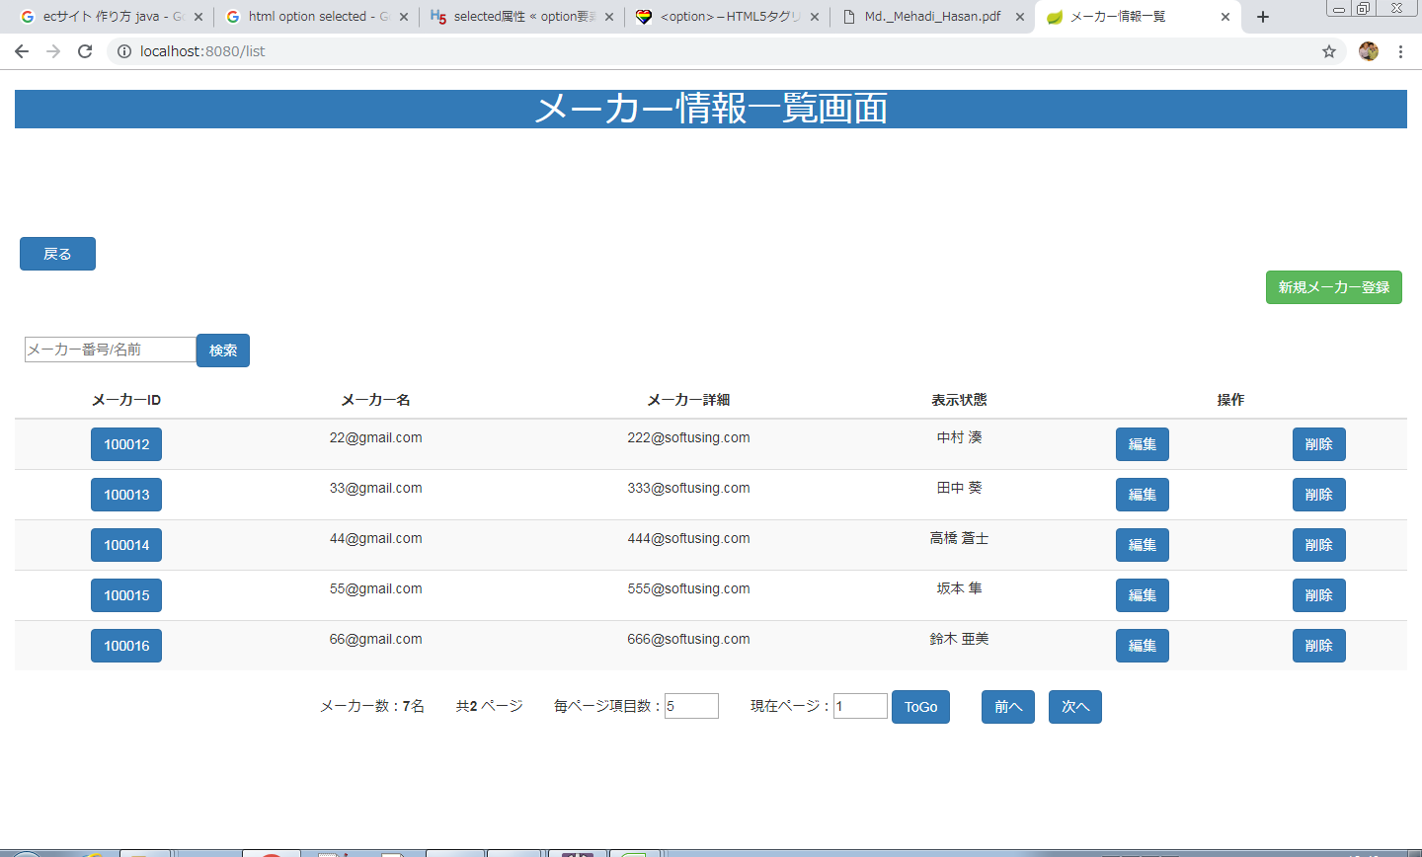
画面レイアウト
【レイアウト】 |  |  |  |  |  |  |  |  |  |  | 【説明】
 |  |  |  |  |  |  |  |  |  |  | ＜表示＞
 |  |  |  |  |  |  |  |  |  |  | 1.初期表示
 |  |  |  |  |  |  |  |  |  |  |  | メーカー情報を一覧にする。

13
 |  |  |  |  |  |  |  |  |  |  | 2.説明
 |  |  |  |  |  |  |  |  |  |  |  | ①検索：ボタン
 |  |  |  |  |  |  |  |  |  |  |  | ②を入力し、検索ボタンをを押したら
14
 |  |  |  |  |  |  |  |  |  |  |  | メーカー番号で検索できます。

2
 |  |  |  |  |  |  |  |  |  |  |  | ②検索条件：メーカー番号
 |  |  |  |  |  |  |  |  |  |  |  | 名前を入力し、①をを押したら検索ができます。

3
4
 |  |  |  |  |  |  |  |  |  |  |  | ③詳細画面：メーカー番号リンク
 |  |  |  |  |  |  |  |  |  |  |  | メーカー番号リンクを押したらメーカー情報
 |  |  |  |  |  |  |  |  |  |  |  | 詳細画面に遷移する。

 |  |  |  |  |  |  |  |  |  |  |  | ④編集：ボタン
 |  |  |  |  |  |  |  |  |  |  |  | 編集ボタンを押したらメーカー情報変更画面
 |  |  |  |  |  |  |  |  |  |  |  | に遷移する。

6
7
8
10
9
 |  |  |  |  |  |  |  |  |  |  |  | ⑤削除：ボタン
 |  |  |  |  |  |  |  |  |  |  |  | 削除を押したらメーカー情報削除確認
 |  |  |  |  |  |  |  |  |  |  |  | 画面が出る。

 |  |  |  |  |  |  |  |  |  |  |  | ⑥毎ページ項目数：テキストボックス
 |  |  |  |  |  |  |  |  |  |  |  | 毎ページ項目数を変更できます。

 |  |  |  |  |  |  |  |  |  |  |  | ⑦現在ページ：テキストボックス
 |  |  |  |  |  |  |  |  |  |  |  | 現在ページを表示する。入力可。

12
11
 |  |  |  |  |  |  |  |  |  |  |  | ⑧ToGo：ボタン
 |  |  |  |  |  |  |  |  |  |  |  | ToGoを押したら⑦に入力したのページに遷移する。

 |  |  |  |  |  |  |  |  |  |  |  | ⑨前へ：ボタン
 |  |  |  |  |  |  |  |  |  |  |  | 前のページに遷移する。

 |  |  |  |  |  |  |  |  |  |  |  | ➉次へ：ボタン
 |  |  |  |  |  |  |  |  |  |  |  | 次のページに遷移する。

 |  |  |  |  |  |  |  |  |  |  |  | ⑪OK：ボタン
 |  |  |  |  |  |  |  |  |  |  |  | OKを押したらメーカー情報を削除する。

 |  |  |  |  |  |  |  |  |  |  |  | ⑫キャンセル：ボタン
 |  |  |  |  |  |  |  |  |  |  |  | キャンセルを押したらめーかー情報削除の動作を取り消す。

 |  |  |  |  |  |  |  |  |  |  |  | ⑬戻る：ボタン
 |  |  |  |  |  |  |  |  |  |  |  | 戻るを押したらメニューに遷移する。

 |  |  |  |  |  |  |  |  |  |  |  | ⑭新規メーカー登録
 |  |  |  |  |  |  |  |  |  |  |  | 新規めーかーに遷移する。
 |  |  |  |  |  |  |  |  |  |  | ＜件数＞

項目定義
項目属性 |  |  |  |  |  |  |  |  |  |  | バリデーション |  |  |  |  |  | データベース項目 (*ロジックor詳細設計)
No | グループ タイプ | グループ名 (論理名) | コンポーネント名 | HTMLタイプ | I/O | 型 | 長さ | フォーマット ／スタイル | タブ オーダー | 表示条件 | 必須 | 桁 | 型 | 範囲 | 関連 | 参照 | テーブル | カラム
1 | Form | 検索フォーム | 検索内容 | テキストフィールド | IN | 文字列 | - |  | 1 | 常に表示
2 | Form | 検索フォーム | 検索ボタン | ボタン | IN |  | - |  | 2 | 常に表示
3 | Table | 詳細画面テーブル | 詳細画面 | リンク | IN |  | - |  | 3 | 常に表示
4 | Table | 詳細画面テーブル | 編集 | ボタン | IN |  | - |  | 4 | 常に表示
5 | Form | 削除フォーム | 削除 | ボタン | IN |  | - |  | 5 | 常に表示
6 | Form | ページフォーム | 毎ページ項目数 | テキストフィールド | IN | 文字列 | - |  | 6 | 常に表示
7 | Form | ページフォーム | 現在ページ | テキストフィールド | IN | 文字列 | - |  | 7 | 常に表示
8 | Form | ページフォーム | ToGo | ボタン | IN |  | - |  | 8 | 常に表示
9 | Form | ページフォーム | 前へ | ボタン | IN |  | - |  | 9 | 常に表示
10 | Form | ページフォーム | 次へ | ボタン | IN |  | - |  | 10 | 常に表示

バリデーション

アクション

メーカー基本情報詳細画面
画面ID |  |  |  | 画面名 |  |  |  |  | 概要（業務目的）
makersinfo |  |  |  | メーカー情報詳細画面 |  |  |  |  | メーカー情報を表示、編集不可。

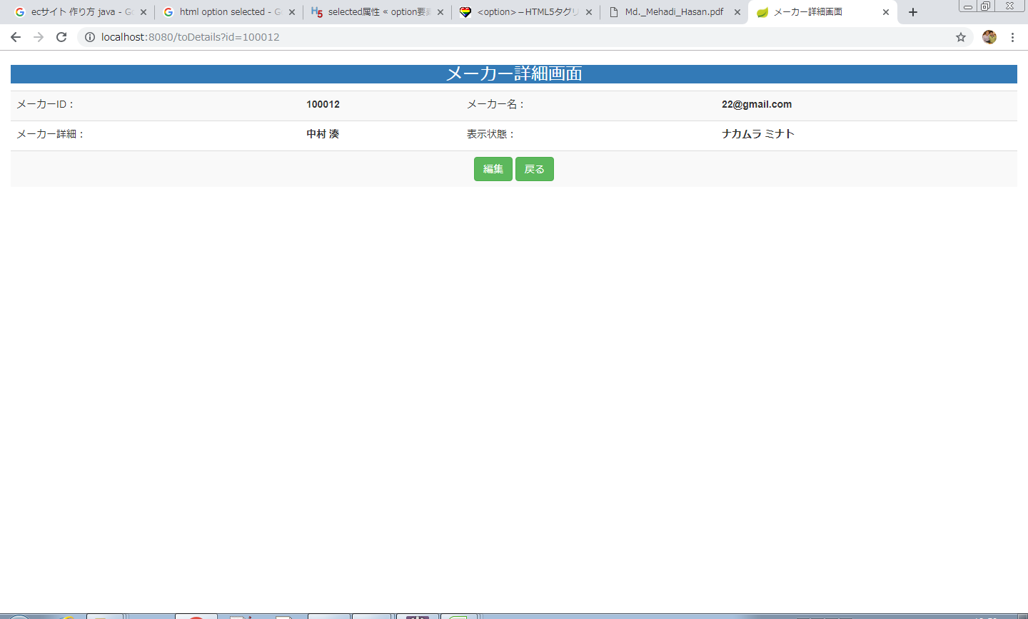
画面レイアウト
【レイアウト】 |  |  |  |  |  |  |  |  |  |  | 【説明】
 |  |  |  |  |  |  |  |  |  |  | ＜表示＞
1
 |  |  |  |  |  |  |  |  |  |  | 1.初期表示
 |  |  |  |  |  |  |  |  |  |  |  | メーカー情報画面でクリックしたメーカー番号に該当する
 |  |  |  |  |  |  |  |  |  |  |  | 商品基本情報一覧をDBから取得し、表示する。
 |  |  |  |  |  |  |  |  |  |  | 2.説明
2
3
 |  |  |  |  |  |  |  |  |  |  |  | ①メーカー情報
 |  |  |  |  |  |  |  |  |  |  |  | メーカー情報を表示する。

 |  |  |  |  |  |  |  |  |  |  |  | ②編集ボタン
 |  |  |  |  |  |  |  |  |  |  |  | 「編集」②ボタンを押すと、メーカー変更画面に遷移する。

 |  |  |  |  |  |  |  |  |  |  |  | ③戻るボタン
 |  |  |  |  |  |  |  |  |  |  |  | 「戻る」③ボタンを押すと、メーカー情報一覧画面に遷移する。

 |  |  |  |  |  |  |  |  |  |  | ＜件数＞

項目定義
項目属性 |  |  |  |  |  |  |  |  |  |  | バリデーション |  |  |  |  |  | データベース項目 (*ロジックor詳細設計)
No | グループ タイプ | グループ名 (論理名) | コンポーネント名 | HTMLタイプ | I/O | 型 | 長さ | フォーマット ／スタイル | タブ オーダー | 表示条件 | 必須 | 桁 | 型 | 範囲 | 関連 | 参照 | テーブル | カラム
1 | Form | 操作フォーム | 編集 | ボタン | IN |  | - |  | 1 | 常に表示
2 | Form | 操作フォーム | 戻る | ボタン | IN |  | - |  | 2 | 常に表示
バリデーション

アクション
No | アクション名 | 機能概要
1 | toMakerUpdate | 「編集」②ボタンを押すと、メーカー情報を取得し、メーカー情報変更画面に遷移する。
2 | makerlist | 「戻る」③ボタンを押すと、メーカー画面一覧に遷移する。

メーカー基本情報変更画面
画面ID |  |  |  | 画面名 |  |  |  |  | 概要（業務目的）
makerchange |  |  |  | メーカー情報変更画面 |  |  |  |  | メーカー情報を変更、編集可。

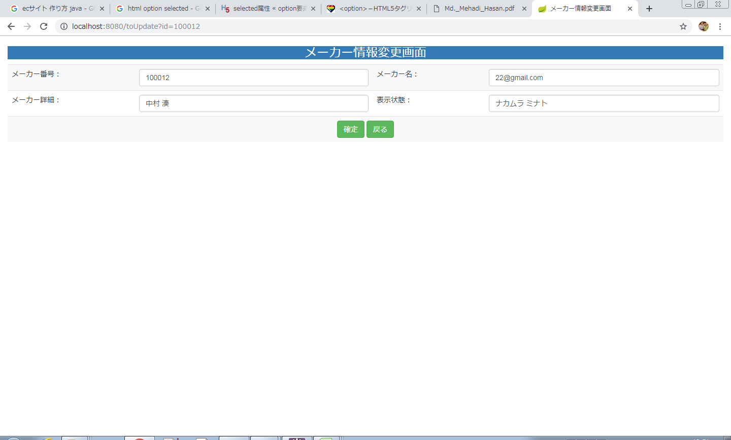
画面レイアウト
【レイアウト】 |  |  |  |  |  |  |  |  |  |  | 【説明】
 |  |  |  |  |  |  |  |  |  |  | ＜表示＞
 |  |  |  |  |  |  |  |  |  |  | 1.初期表示
 |  |  |  |  |  |  |  |  |  |  |  | メーカー情報現状を表示する。
1
2
3
4
 |  |  |  |  |  |  |  |  |  |  | 2.説明
 |  |  |  |  |  |  |  |  |  |  |  | 1-4メーカー情報
5
6
 |  |  |  |  |  |  |  |  |  |  |  | ⑪確定：ボタン
 |  |  |  |  |  |  |  |  |  |  |  | 1-6メーカーの変更内容を入力後、「確定」⑤押下により
 |  |  |  |  |  |  |  |  |  |  |  | メーカー変更処理を行い、メーカー情報一覧画面に遷移
 |  |  |  |  |  |  |  |  |  |  |  | する。

 |  |  |  |  |  |  |  |  |  |  |  | ⑫戻る：ボタン
 |  |  |  |  |  |  |  |  |  |  |  | 「戻る」押すと、メーカー情報一覧画面に遷移する。

 |  |  |  |  |  |  |  |  |  |  | ＜件数＞

項目定義
項目属性 |  |  |  |  |  |  |  |  |  |  | バリデーション |  |  |  |  |  | データベース項目 (*ロジックor詳細設計)
No | グループ タイプ | グループ名 (論理名) | コンポーネント名 | HTMLタイプ | I/O | 型 | 長さ | フォーマット ／スタイル | タブ オーダー | 表示条件 | 必須 | 桁 | 型 | 範囲 | 関連 | 参照 | テーブル | カラム
1 | Form | 情報変更フォーム | メーカー番号 | テキストフィールド | IN | 文字列 |  |  | 1 | 常に表示
2 | Form | 情報変更フォーム | メーカー名 | テキストフィールド | IN | 文字列 |  |  | 2 | 常に表示
3 | Form | 情報変更フォーム | メーカー詳細 | テキストフィールド | IN | 文字列 |  |  | 3 | 常に表示
4 | Form | 情報変更フォーム | 表示状態 | テキストフィールド | IN | 文字列 |  |  | 4 | 常に表示

バリデーション

アクション
No | アクション名 | 機能概要
1 | makerchange | 「確定」5ボタンを押すと、メーカー情報を更新し、メーカー情報一覧画面に遷移する。
2 | makerlist | 「戻る」6ボタンを押すとメーカー情報画面に遷移する。

メーカー基本情報新規画面
画面ID |  |  |  | 画面名 |  |  |  |  | 概要（業務目的）
makernew |  |  |  | メーカー情報新規画面 |  |  |  |  | メーカー情報を新規、編集可。

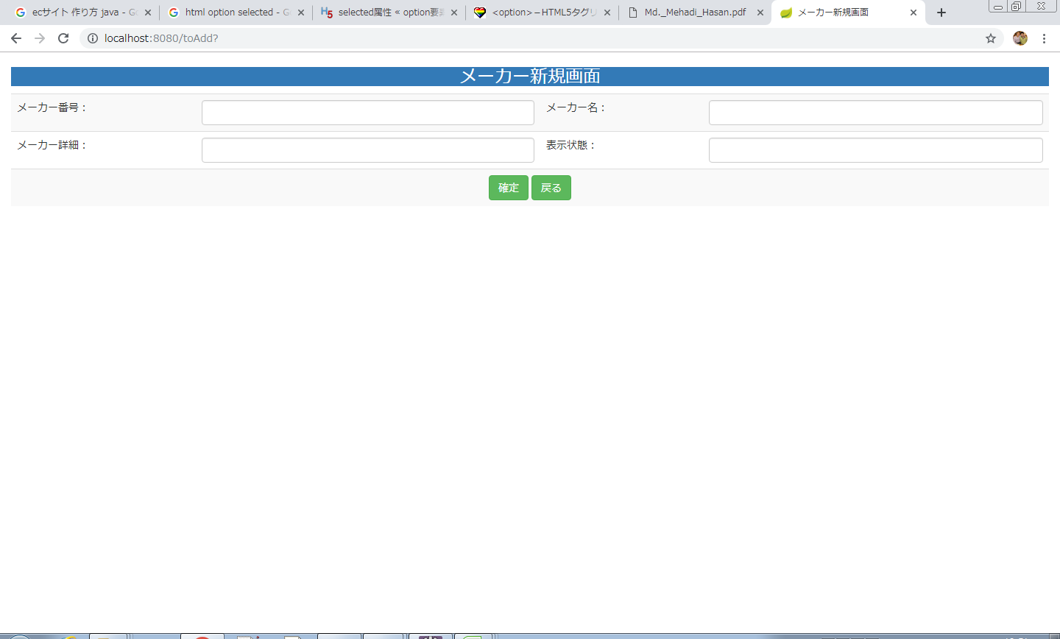
画面レイアウト
【レイアウト】 |  |  |  |  |  |  |  |  |  |  | 【説明】
 |  |  |  |  |  |  |  |  |  |  | ＜表示＞
 |  |  |  |  |  |  |  |  |  |  | 1.初期表示
 |  |  |  |  |  |  |  |  |  |  |  | 空白を表示する。
1
2
3
4
 |  |  |  |  |  |  |  |  |  |  | 2.説明
 |  |  |  |  |  |  |  |  |  |  |  | 1-4メーカー情報入力テキストフィールド
5
6
 |  |  |  |  |  |  |  |  |  |  |  | 5確定：ボタン
 |  |  |  |  |  |  |  |  |  |  |  | 1-4メーカー情報の新規内容を入力後、「確定」5押下により
 |  |  |  |  |  |  |  |  |  |  |  | 基本情報新規処理を行い、商品基本情報一覧画面に遷移
 |  |  |  |  |  |  |  |  |  |  |  | する。

 |  |  |  |  |  |  |  |  |  |  |  | 6戻る：ボタン
 |  |  |  |  |  |  |  |  |  |  |  | 「戻る」6押すと、メーカー情報一覧画面に遷移する。

 |  |  |  |  |  |  |  |  |  |  | ＜件数＞

項目定義
項目属性 |  |  |  |  |  |  |  |  |  |  | バリデーション |  |  |  |  |  | データベース項目 (*ロジックor詳細設計)
No | グループ タイプ | グループ名 (論理名) | コンポーネント名 | HTMLタイプ | I/O | 型 | 長さ | フォーマット ／スタイル | タブ オーダー | 表示条件 | 必須 | 桁 | 型 | 範囲 | 関連 | 参照 | テーブル | カラム
1 | Form | 情報新規フォーム | メーカー番号 | テキストフィールド | IN | 文字列 |  |  | 1 | 常に表示
2 | Form | 情報新規フォーム | メーカー名 | テキストフィールド | IN | 文字列 |  |  | 2 | 常に表示
3 | Form | 情報新規フォーム | メーカー詳細 | テキストフィールド | IN | 文字列 |  |  | 3 | 常に表示
4 | Form | 情報新規フォーム | 表示状態 | テキストフィールド | IN | 文字列 |  |  | 4 | 常に表示

バリデーション

アクション
No | アクション名 | 機能概要
1 | Toadd | 「確定」5ボタンを押すと、メーカー情報を作成し、メーカー情報一覧画面に遷移する。
2 | makerlist | 「戻る」6ボタンを押すと、メーカー情報画面に遷移する。

